Ark1
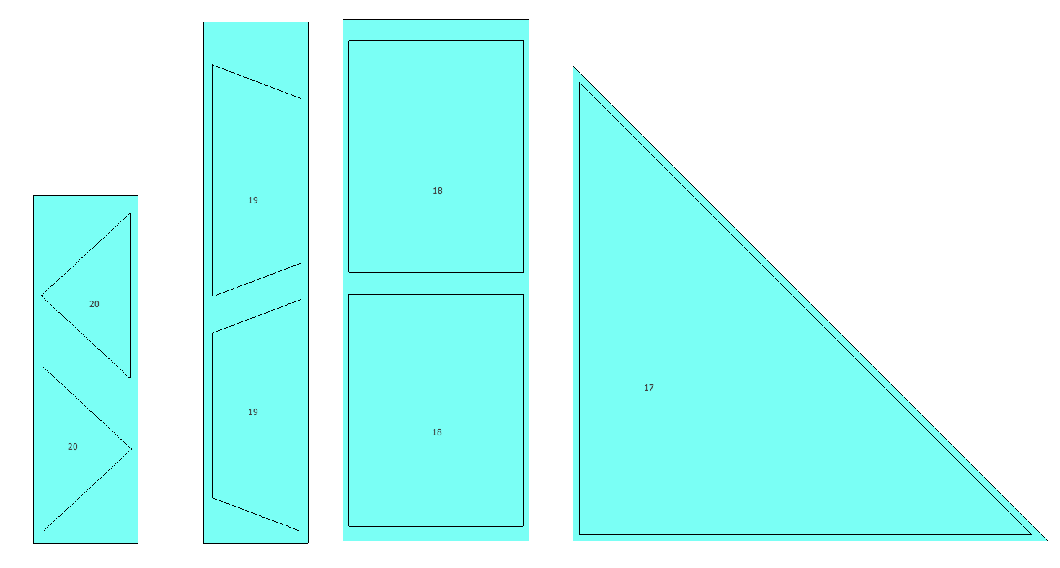
Sorteret efter numer |  | dama 2014 | udgård | Modul 1 | Modul 2 | Modul 3
Materiale per Deltager
Nr | Stk. | Materiale |  | Dim. |  | Længde
1 | 4 | Grand/fyr | Grat | 40/90 mm |  | 2000 mm
2 | 4 | Grand/fyr | spær i tagfladen | 40/90 mm |  | 1600 mm
3 | 2 | Grand/fyr | spær i tagfladen | 40/90 mm |  | 1300 mm
4 | 1 | Grand/fyr | Konge | 40/80 mm |  | 1150 mm
5 | 2 | Grand/fyr | Tang | 40/70 mm |  | 850 mm
6 | 1 | Grand/fyr | Tang | 40/70 mm |  | 1700 mm
7 | 2 | Krysfinier | Dæk | 24/120 mm |  | 1250 mm
8 | 2 | Krysfinier | Balustre plade | 24/145 mm |  | 1250 mm
9 | 4 | Grand/fyr | Stolpe | 40/90 mm |  | 2000 mm
10 | 1 | Grand/fyr | Veksel | 40/90 mm |  | 900 mm
11 | 1 | Grand/fyr | Bjælke | 40/80 mm |  | 650 mm
12 | 4 | Grand/fyr | Skråbånd | 40/40 mm |  | 750 mm
13 | 1 | Grand/fyr | Bjælke | 40/40 mm |  | 1300 mm
14 | 2 | Grand/fyr | Håndliste udgår | 30/54 mm |  | 950 mm
15 | 8 | Grand/fyr | Vandret bånd | 55/115 mm |  | 650 mm
16 | 2 | Krysfinier | Balustre plade | 24/230 mm |  | 870 mm
17 | 1 | Krysfinier | Dæk (katetemål) | 24 mm ca. | 820 mm | 820 mm
18 | 1 | Krysfinier | 2 Vægmodul | 24/320 mm |  | 900 mm
19 | 1 | Krysfinier | 2 Tagmodul | 24/180 mm |  | 900 mm
20 | 1 | Krysfinier | 2 Tagmodul | 24/180 mm |  | 550 mm
21 | 1 | Grand/fyr | Veksel | 40/90 mm |  | 800 mm

